863712 BASE DEL 330-69
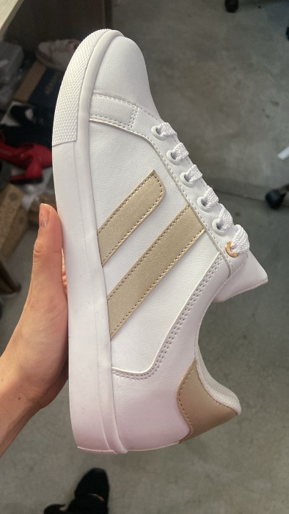
Lenmarq
 |  | BASE DEL 330-69 |  |  |  |  |  |  |  | PEDIDO :
 |  | 13501 |  |  |  |  |  |  |  | SEMANA : | 202540 |  |  | ANALISIS PROPUESTA DE COSTOS
 |  | BLANCO |  |  |  |  |  |  |  | PARES | 590
 |  | CLIENTE: | VAZZA
 |  |  |  |  |  |  |  |  |  | FECHA DE ENTREGA : | 2025-10-10
ULTIMA ACTUALIZACION |  | MOLDURA 330-69
2023-11-22 | KARLA | 22 AL 26 |  |  |  |  |  |  |  | PEDIDO DEL 22 AL 26
DESCRIPCIÓN | NOMBRE | COLOR | PROVEDOR | PRECIO (SIN IVA) | PRECIO NETO | UNIDAD COMPRA | ANCHO | CONSUMOS | UNIDAD CONSUMO | REQUERIMIENTO A COMPRAR | UNIDAD | OC | COMPRADO | CONVERSION | CTO/PAR | PRESUP | COSTO REAL
PUNTERA | ROBIN SPORT VIRGEN | ARTICO | OFICINA LENM | $60.00 | $60.00 | MT | 137 | 2.35 | DM | 10.1 | MTS |  |  | $0.438 | $1.029 | $607.2 | $-
OJILLERO | ROBIN SPORT VIRGEN | ARTICO | OFICINA LENM | $60.00 | $60.00 | MT | 137 | 2.25 | DM | 9.7 | MTS |  |  | $0.438 | $0.985 | $581.4 |  |  | 47345.23
TALON | ROBIN SPORT VIRGEN | ARTICO | OFICINA LENM | $60.00 | $60.00 | MT | 137 | 4.82 | DM | 20.8 | MTS |  |  | $0.438 | $2.111 | $1,245.5
REMATE | ROBIN SPORT VIRGEN | ARTICO | OFICINA LENM | $60.00 | $60.00 | MT | 137 | 0.48 | DM | 2.1 | MTS |  |  | $0.438 | $0.210 | $124.0
LENGUA | ROBIN SPORT VIRGEN | ARTICO | OFICINA LENM | $60.00 | $60.00 | MT | 137 | 2.14 | DM | 9.2 | MTS |  |  | $0.438 | $0.937 | $553.0
LATERALES | ROBIN SPORT / LAM KOREANO BCO | ARTICO | OFICINA LENM | $60.00 | $60.00 | MT | 137 | 7.452 | DM | 32.1 | MTS |  |  | $0.438 | $3.264 | $1,925.6
APLICACIÓN TIRAS (2 POR PIE) LADO EXTERNO | SELMA / LAM KOREANO BCO | PLATINA | COTEXCA | $63.00 | $73.08 | MT | 137 | 2.35 | DM | 10.1 | MTS |  |  | $0.522 | $1.227 | $723.8 | $-
PALOMA | SELMA / LAM KOREANO BCO | PLATINA | COTEXCA | $63.00 | $73.08 | MT | 137 | 0.92 | DM | 4.0 | MTS |  |  | $0.533 | $0.491 | $289.5
FORRO LENGUA Y TALONES | ALFA CON ESPUMA BCA + PELLON | BLANCA TX 0005-008 | ACOPOL | $43.00 | $49.88 | MT | 137 | 20.55 | DM | 88.5 | MTS |  |  | $0.364 | $7.482 | $4,414.4 | $-
REFUERZO EVA LATERALES | EVA 1.5 MM | BLANCO | ACOPOL | $16.50 | $19.14 | MT | 137 | 10.08 | DM | 43.4 | MTS |  |  | $0.140 | $1.408 | $830.9 | $-
PLANTILLA | MALLA BALTICO C/EVA EN 2 MM | BLANCA | ACOPOL | $56.00 | $64.96 | MT | 137 | 4.5 | DM | 19.4 | MTS |  |  | $0.474 | $2.134 | $1,258.9 | $-
REF CUÑA PLANTILLA | TIRA DE EVA BCA 5 MM (EN REMISION) | 5mm a 0 mm / 12 cm x 1.50 mts | SAN PER | $6.45 | $7.48 | PZAS | 18 | 0.083333333333 | PZAS | 49.2 | PZAS |  |  | $0.416 | $0.623 | $367.9 | $-
BULLON | ESPONJA 10 MM / 50 KG | 1.20 X 1.00 NATURAL | ACOPOL | $91.80 | $106.49 | LAM | 120 | 2.14 | DM | 10.5 | LAMINAS |  |  | $0.710 | $0.710 | $418.9 | $-
ESPUMA LENGUA | CHINELA ESPONJA 5 MM/50 KG | 0.54 X 1.20 NATURAL | BONDIPLAN | $18.00 | $20.88 | MT | 64.8 | 1.793 | DM | 16.3 | LAMINAS |  |  | $0.322 | $0.578 | $340.9 | $-
SUELA | PRINCESA/MANGO /VEGAN T.R. | BLANCA | FELIPE | $26.00 | $26.00 | PRS | N/A | 1 | PR | 590 | PRS |  |  | $26.000 | $26.000 | $15,340.0 | $-
PASACINTA | PLAQUITA | ORO | LA UNION | $2.00 | $2.00 | PZAS | N/A | 2 | PZAS | 1180 | PZAS |  |  | $2.000 | $4.000 | $2,360.0 | $-
PLANTA | CELTEC X 1.70 MM | NARANJA | ACOPOL | $45.00 | $52.20 | LAM | N/A | 0.0303 | LAM | 17.9 | LAMINAS |  |  | $52.200 | $1.582 | $933.3 | $-
AGUJETA | PLANA CREES #120 CM | BLANCO OPTICO | BARAJAS | $203.52 | $203.52 | GRUESAS | N/A | 1 | PR | 8.19 | GRUESAS |  |  | $2.827 | $2.827 | $1,667.7 | $-
OJILLOS | OJILLO K-19 | BLANCO ESMALTADO | INDUX | $140.27 | $162.71 | MILLAR | N/A | 20 | PZAS | 11.80 | MILLARES |  |  | $0.163 | $3.254 | $1,920.0 | $-
ULTIMO OJILLO | OJILLO # 150 | ORO | ZHL | $150.00 | $150.00 | MILLAR | N/A | 4 | PR | 2.36 | MILLARES |  |  | $0.150 | $0.600 | $354.0 | $-
CASCO | NARC 330-69-N (CSC 22-23) | Courasoft C 44/06 P | BOXFLEX | $1.72 | $2.00 | PRS | N/A | 1 | PR | 0 | PRS |  |  | $- | $- | $- | $-
 | NARC 330-69-N (CSC 24-25) | Courasoft C 44/06 P | BOXFLEX | $1.73 | $2.01 | PRS | N/A | 1 | PR | 590 | PRS |  |  | $2.007 | $2.007 | $1,184.0 | $-
 | NARC 330-69-N (CSC 26-27) | Courasoft C 44/06 P | BOXFLEX | $1.86 | $2.16 | PRS | N/A | 1 | PR | 0 | PRS |  |  | $- | $- | $- | $-
CONTRAFUERTE | 330-69-N CXF NARC (22-23) | Ecoforma F 5051/06 P | BOXFLEX | $1.77 | $2.05 | PRS | N/A | 1 | PR | 0 | PRS |  |  | $- | $- | $- | $-
 | 330-69-N CXF NARC (24-25) | Ecoforma F 5051/06 P | BOXFLEX | $1.86 | $2.16 | PRS | N/A | 1 | PR | 590 | PRS |  |  | $2.158 | $2.158 | $1,273.0 | $-
 | 330-69-N CXF NARC (26-27) | Ecoforma F 5051/06 P | BOXFLEX | $2.05 | $2.38 | PRS | N/A | 1 | PR | 0 | PRS |  |  | $- | $- | $- | $-
TRANSFER PLANTILLA | VAZZA | ORO | ALEX SAUCEDO | $0.30 | $0.30 | PZAS | N/A | 2 | PZ | 1180 | PZS |  |  | $0.300 | $0.600 | $354.0 | $-
TRANSFER NOM | NOM 020 13501 | FONDO BCO LETRAS NGAS | ALEX SAUCEDO | $0.32 | $0.32 | PAR | N/A | 2 | PAR | 1180 | PZS |  |  | $0.320 | $0.640 | $377.6 | $-
CAJA | M634 VAZZA |  | AMIGSA | $7.32 | $7.32 | PZAS | N/A | 1 | PZ | 590 | PZS |  |  | $7.320 | $7.320 | $4,318.8 | $-
PAPEL ENCAJILLADO | PAPEL CHINA 30X70 | BLANCO | ALOT | $0.34 | $0.34 | MILLARES | N/A | 1 | PZ | 590 | PZS |  |  | $0.000 | $0.000 | $0.2 | $-
PAPEL RELLENO | PAPEL CHINA 30X70 | BLANCO | ALOT | $0.15 | $0.15 | MILLARES | N/A | 4 | PZ | 2360 | PZS |  |  | $0.152 | $0.608 | $358.7 | $-
TRANSFER PLANTILLA | VAZZA | ORO |  |  |  |  |  |  |  |  |  |  |  | $- | $- | $- | $-
NOM 20 | NOM 020 13501 | EN LENGUA | CORTE SINTETICO | FORRO TEXTIL | SUELA SINTETICA |  |  |  |  |  |  |  |  | $- | $- | $- | $-
HORMA | POLET |  |  |  |  |  |  |  |  |  |  |  |  | $- | $- | $- | $-
HILO CORTE | BLANCO | 1 | CODIGO GALLO |  | HILO PALOMA CODIGO # 4 |  |  |  |  |  |  |  |  | $- | $- | $- | $-
HILO FORRO | BLANCO | 1 | CODIGO GALLO |  | HILO APLICACIONES LATERALES CODIGO # 4 |  |  |  |  |  |  |  |  | $- | $- | $- | $-
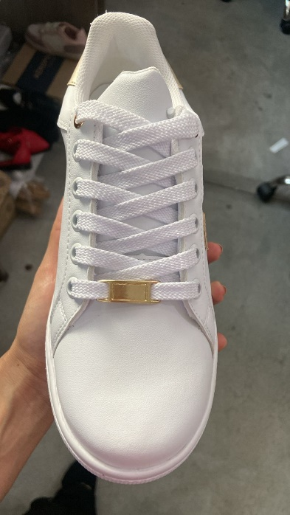
 |  |  |  |  |  |  |  |  |  |  |  |  |  | $- | $- | $- | $-
 |  |  |  | LLEVA TRANSFER VAZZA ORO COMO LA FOTO |  |  |  |  |  |  | TRANSFER NOM VA EN LA LENGUA |  |  | $- | $- | $- | $-
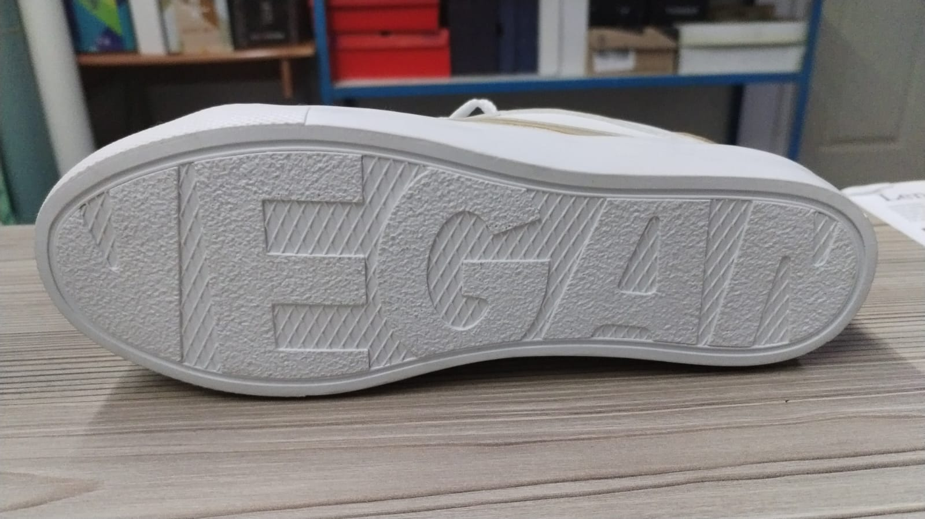
 |  |  |  |  |  |  |  |  |  |  |  |  |  | $- | $- | $- | $-
 |  |  |  |  |  |  |  |  |  |  |  |  |  | $- | $- | $- | $-
 |  |  |  |  |  |  |  |  |  |  |  |  |  | $- | $- | $- | $-
 |  |  |  |  |  |  |  |  |  |  |  |  |  | $- | $- | $- | $-
 |  |  |  |  |  |  |  |  |  |  |  |  |  | $- | $- | $- | $-
SUELA T.R COLOR BLANCO |  |  |  |  |  |  |  |  |  |  |  |  |  | $- | $- | $- | $-
 |  |  |  |  |  |  |  |  |  |  |  |  |  | $- | $- | $- | $-
 |  |  |  |  |  |  |  |  |  |  |  |  | MATERIALES DIRECTOS |  | $74.785 | $44,122.993 | $-
 |  |  |  |  |  |  |  |  | $178.00 |  |  | PROCESO EXTERNO 1 | LAM | $448.570 | $0.760 | $448.6 | $448.6
 |  |  |  |  |  |  |  |  |  |  |  | PROCESO EXTERNO 2 | LAM 2 |  | $- | $- | $-
 |  |  |  |  |  |  |  |  |  |  |  | PROCESO EXTERNO 3 | OTROS | $- | $- | $- | $-
 |  |  |  |  |  |  |  |  |  |  |  | INVERSION / PARES | SUAJES | $- | $- | $- | $-
 |  |  |  |  |  |  |  |  |  |  |  | INVERSION / PARES | HORMAS | $- | $- | $- | $-
 |  |  |  |  |  |  |  |  |  |  |  | INVERSION / PARES | TROQUEL | $- | $- | $- | $-
 |  |  |  |  |  |  |  |  |  |  |  | INVERSION / PARES | OTROS | $- | $- | $- | $-
 |  |  |  |  |  |  |  |  |  |  |  | 29.9048 |  |  | $75.545 | $44,571.6 | $448.57 | 22414.0308 | -$21,965.46
 |  |  |  |  |  |  |  |  |  |  |  |  |  | M.O. | $36.00
 |  |  |  |  |  |  |  |  |  |  |  |  |  | GASTOS | $30.00
 |  |  |  |  |  |  |  |  |  |  |  |  |  |  | $141.545
 |  |  |  |  |  |  |  |  |  |  |  |  |  | PRECIO VTA | $178.00
 |  |  |  |  |  |  |  |  |  |  |  |  |  | DIF | $36.45 |  |  | $-

 |  |  |  |  |  |  |  |  |  |  |  |  |  |  | 199.36
 |  |  |  |  |  |  |  |  |  |  |  |  |  | DIF | $57.81

PARA CORTE
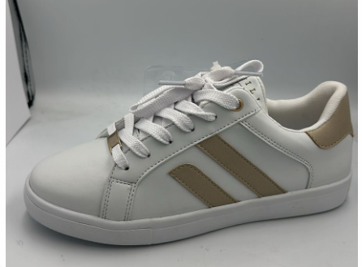
Lenmarq
 |  | BASE DEL 330-69 |  |  |  | PEDIDO : | 0
 |  | 863712 |  |  |  | SEMANA : | 202540
 |  | BLANCO |  |  |  | PARES | 590
 |  | CLIENTE: | COPPEL
 |  |  |  |  |  | FECHA DE ENTREGA :
ULTIMA ACTUALIZACION |  | MOLDURA 330-69
2023-11-22 | KARLA | 22 AL 26 |  |  |  | PEDIDO DEL 22 AL 26
DESCRIPCIÓN | NOMBRE | COLOR | PROVEDOR | CONSUMOS | UNIDAD CONSUMO | REQUERIMIENTO A COMPRAR | UNIDAD | TOTAL BLOQUE | UNIDAD | ENTREGADO | SOBRANTE
PUNTERA | ROBIN SPORT VIRGEN | ARTICO | OFICINA LENM | 2.35 | DM | 10.1 | MTS | 51.9 | MTS
OJILLERO | ROBIN SPORT VIRGEN | ARTICO | OFICINA LENM | 2.25 | DM | 9.7 | MTS
TALON | ROBIN SPORT VIRGEN | ARTICO | OFICINA LENM | 4.82 | DM | 20.8 | MTS
REMATE | ROBIN SPORT VIRGEN | ARTICO | OFICINA LENM | 0.48 | DM | 2.1 | MTS
LENGUA | ROBIN SPORT VIRGEN | ARTICO | OFICINA LENM | 2.14 | DM | 9.2 | MTS
LATERALES | ROBIN SPORT / LAM KOREANO BCO | ARTICO | OFICINA LENM | 7.452 | DM | 32.1 | MTS | 32.1 | MTS
APLICACIÓN TIRAS (2 POR PIE) LADO EXTERNO | SELMA / LAM KOREANO BCO | PLATINA | COTEXCA | 2.35 | DM | 10.1 | MTS | 14.1 | MTS
PALOMA | SELMA / LAM KOREANO BCO | PLATINA | COTEXCA | 0.92 | DM | 4.0 | MTS
FORRO LENGUA Y TALONES | ALFA CON ESPUMA BCA + PELLON | BLANCA TX 0005-008 | ACOPOL | 16.91 | DM | 72.8 | MTS | 72.8 | MTS
REFUERZO EVA LATERALES | EVA 1.5 MM | BLANCO | ACOPOL | 10.08 | DM | 43.4 | MTS | 43.4 | MTS
PLANTILLA | MALLA BALTICO C/EVA EN 2 MM | BLANCA | SAN PER | 4.5 | DM | 19.4 | MTS | 19.4 | MTS
REF CUÑA PLANTILLA | TIRA DE EVA BCA 5 MM (EN REMISION) | 5mm a 0 mm / 12 cm x 1.50 mts | SAN PER | 0.083333333333 | PZAS | 49.2 | PZAS | 49.2 | PZAS
BULLON | ESPONJA 10 MM / 50 KG | 1.20 X 1.00 NATURAL | ACOPOL | 2.14 | DM | 10.5 | LAMINAS | 10.5 | LAM
ESPUMA LENGUA | CHINELA ESPONJA 5 MM/50 KG | 0.54 X 1.20 NATURAL | BONDIPLAN | 1.793 | DM | 16.3 | LAMINAS | 16.3 | LAM
PLANTA | SOLEIN KC 3 F (1.00X1.50) | VERDE | ACOPOL | 0.0278 | LAM | 16.4 | LAMINAS | 16.4 | LAM

